Intro
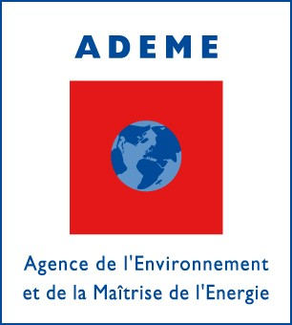
Prestation d’accompagnement de l’élaboration
d’un scénario énergétique en France
à l’horizon 2035

Résultats du scénario AME 2016

